Sheet1
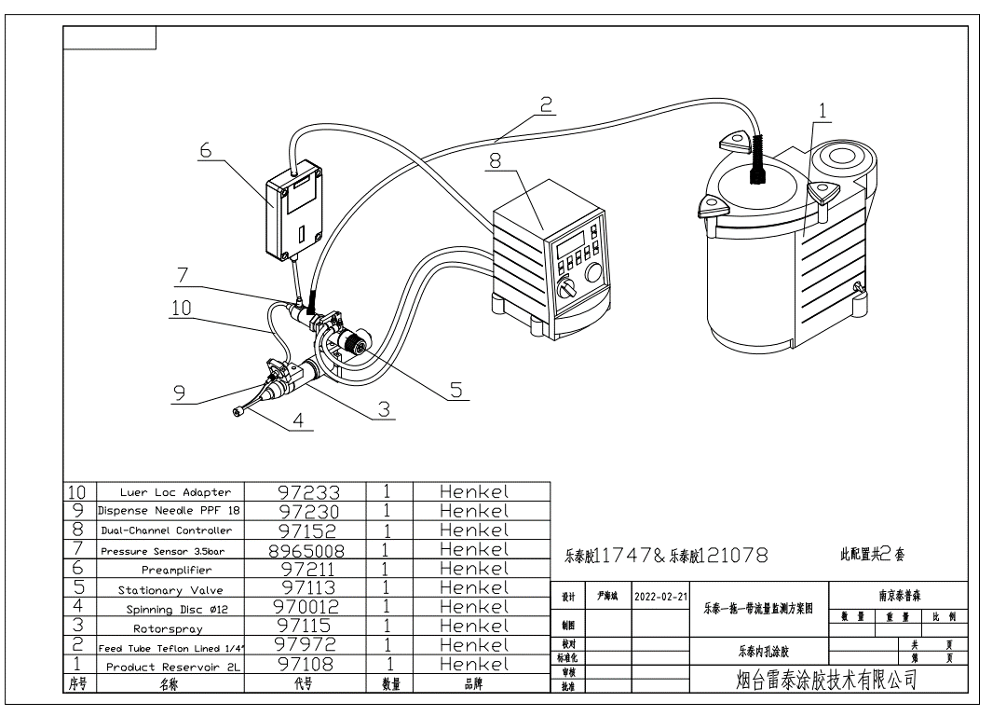
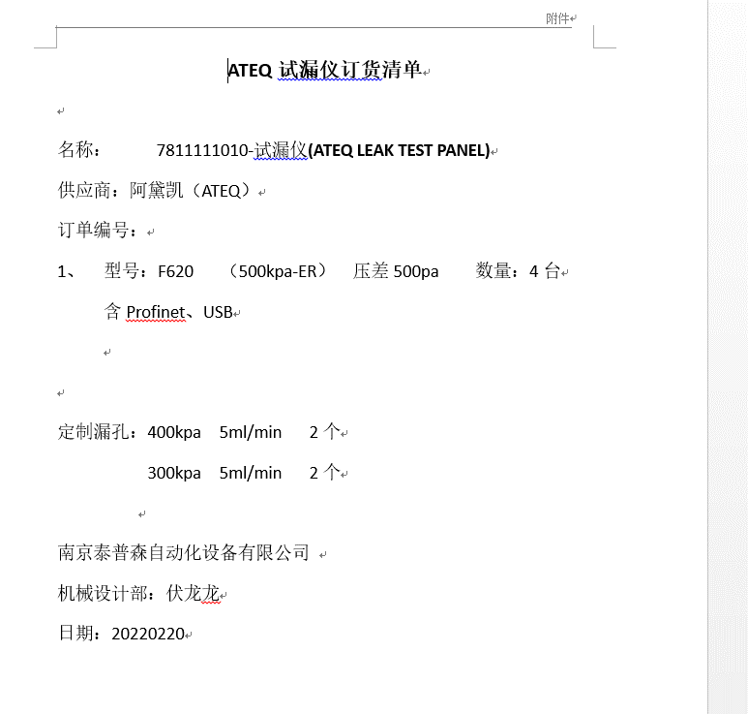
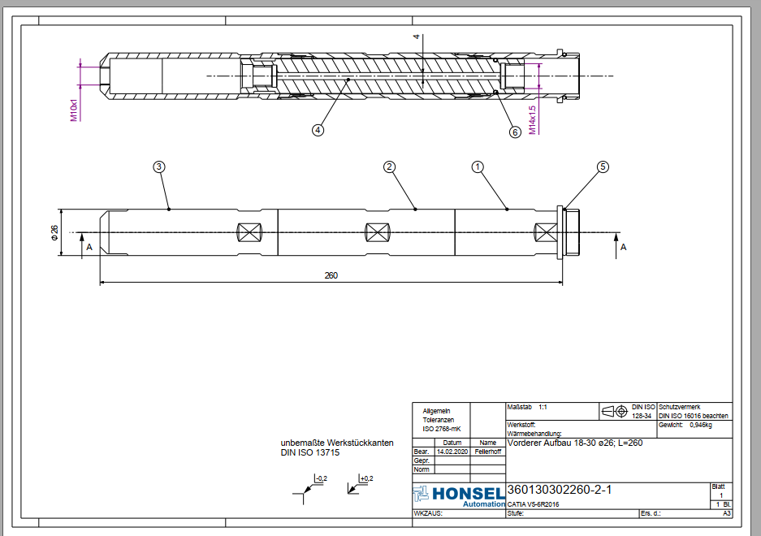
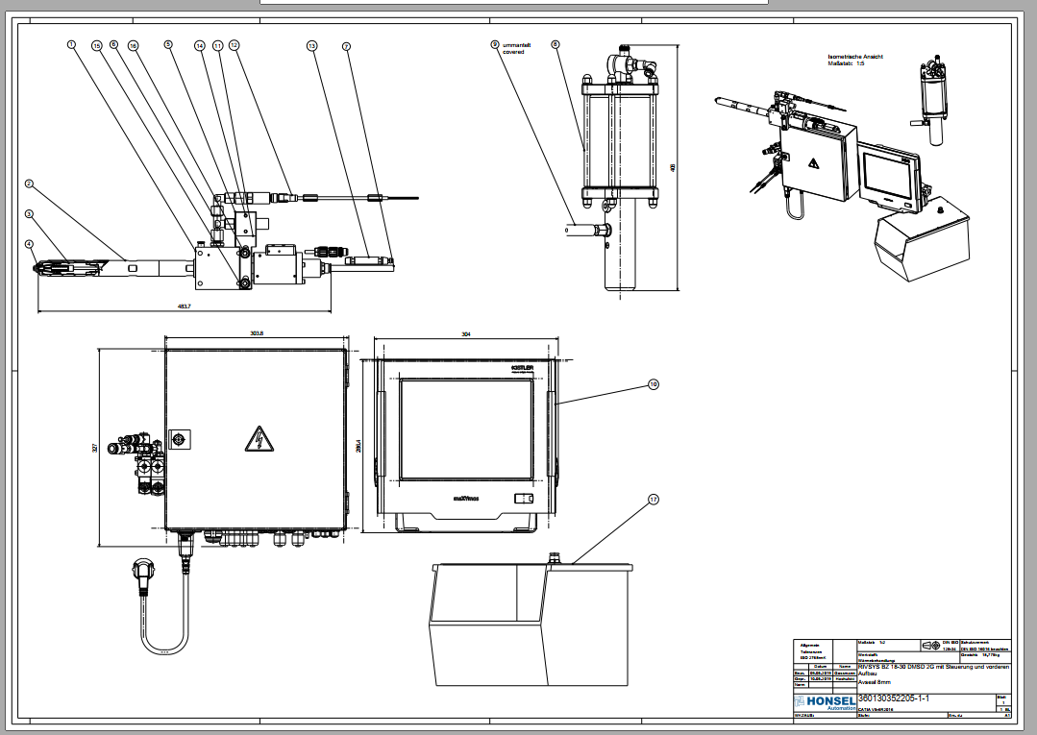
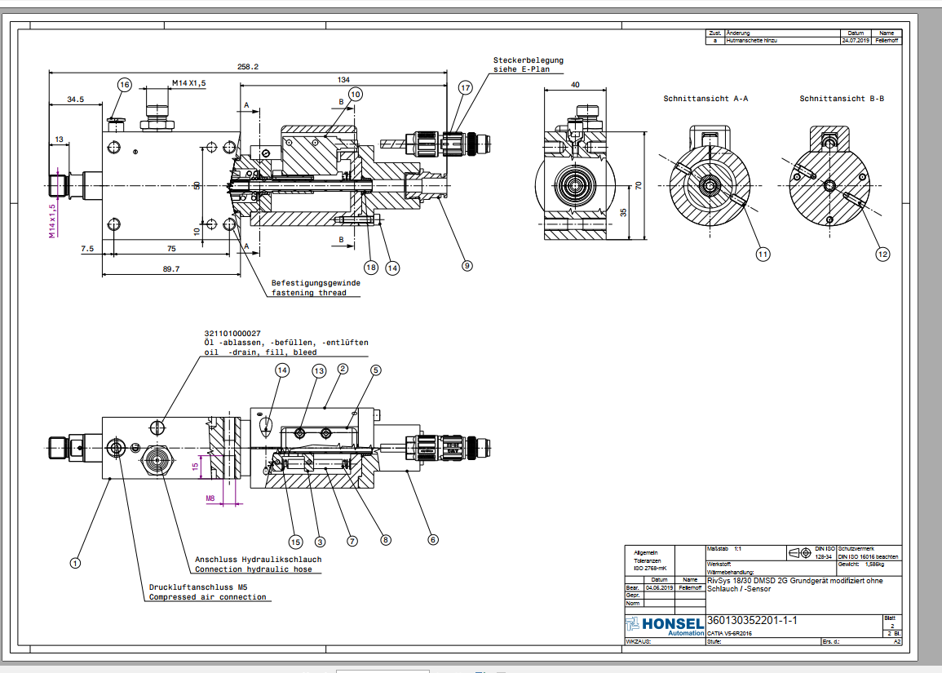
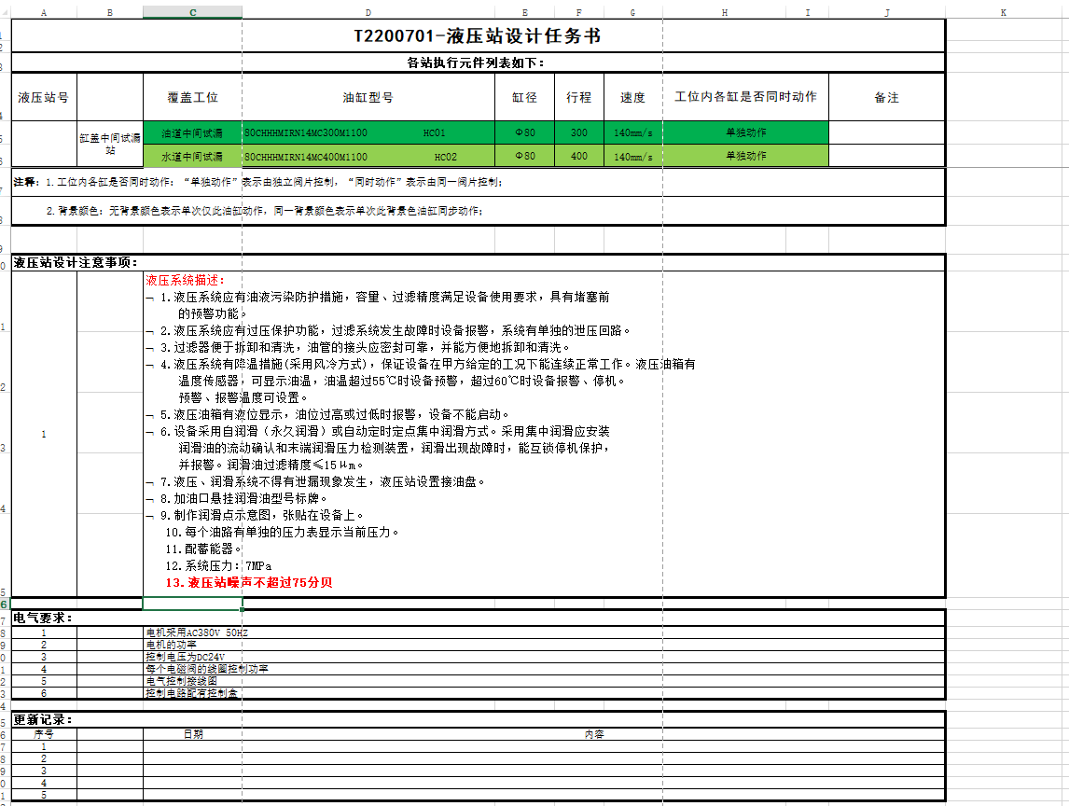
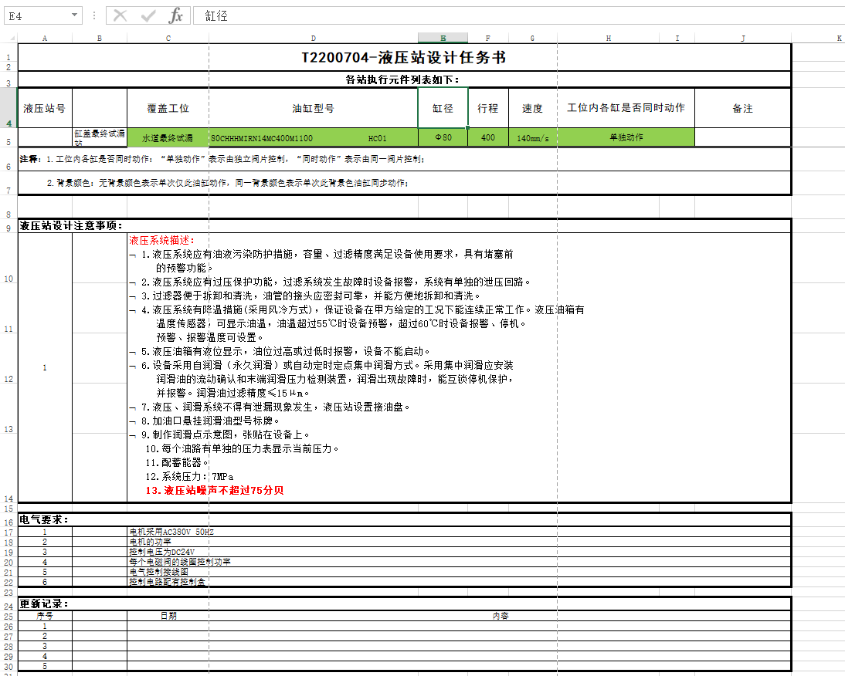
南京泰普森自动化设备有限公司 T22007项目 长周期提前采购清单 7711110010-读码器 BOM明细表 |  |  |  |  |  |  |  |  |  |  |  | 1.凸轮轴盖拧紧-4
序号 | 名称 | 数量 | 材料/规格 | 热处理/品牌 | 标准号/型号 | 备件 | 易损件 | 图号 | 所属部件 | 单位 | 备注 | 工艺扭矩要求：8-11Nm 20Nm±2Nm
1 | 读码器 | 5 |  | 康耐视 | DMR-262X-MAX |  |  |  | 7711110010 | 件 | T2200701 1件 T2200702 2件 T2200703 1件 T2200704 1件 | 拧紧工具扭矩范围: 6-55Nm
2 | IO线 | 5 |  | 康耐视 | BTW-CCB-PWRIO-10 |  |  |  | 7711110010 | 件 |  | 拧紧工具最大转速: 295Rpm
3 | 网线 | 5 |  | 康耐视 | BTW-CCB-84901-2001-10 |  |  |  | 7711110010 | 件 |  | 拧紧工具输出头尺寸: 3/8“
4 | 读码器 | 1 |  | 康耐视 | DMR-8700DX-E |  |  |  | 7711110010 | 件 | T2200704 1件 | 拧紧工具数量: 4
5 | 电源 | 1 |  | 康耐视 | BTW-CPS-POE1A-EU |  |  |  | 7711110010 | 件 |  | 1.1BOSCH 标准件
6 | 网线 | 1 |  | 康耐视 | DMC-HH-ENET-02（2米长度） |  |  |  | 7711110010 | 件 |  | 序号 | 数量 | 编号 | 描述 | Description | 订货号
 |  |  |  |  |  |  |  |  |  |  |  | 1 | 1 | MPR | 装配，测试控制器及电源 | Assembly & test controller & powersuppli | 0608MPR000
南京泰普森自动化设备有限公司 T22007项目 长周期提前采购清单 7711110020-相机 BOM明细表 |  |  |  |  |  |  |  |  |  |  |  | 2 | 1 | SB356 | 6通道系统箱IP54 | 6-Channel system box 350 | 0608830251
序号 | 名称 | 数量 | 材料/规格 | 热处理/品牌 | 标准号/型号 | 备件 | 易损件 | 图号 | 所属部件 | 单位 | 备注 | 3 | 1 | VM350 | 350系统电源模块 | Power supply System 350 | 0608750110
1 | 相机 | 1 |  | 康耐视 | IS8402C-363-50 |  |  |  | 7711110010 | 件 | T2200703 | 4 | 2 | SE352 | 控制模块 | Tightening controller (2 channel version) | 0608830262
2 | 镜头 | 1 |  | 康耐视 | DH230-WTLN23 |  |  |  | 7711110010 | 件 |  | 5 | 4 | LTS350D | 350系统拧紧轴伺服放大模块 | Servo amplifier Spindle for System 350 (Size 2-5) | 0608750125
3 | 光源 | 1 |  | 康耐视 | VLHXA45D70R2W-24V（含延长线） |  |  |  | 7711110010 | 件 |  | 6 | 1 | KE350 | 通信模块 | Communication unit KE350 | 0608830264
4 | 控制器 | 1 |  | 康耐视 | BL-PR120W-24-2 |  |  |  | 7711110010 | 件 |  | 7 | 1 | Impnio2 | Profinet IO模块 | interface module Profinet IO 2-Port | 0608830312
5 | 电源 | 1 |  | 康耐视 | BTW-CPS-AC-POE1A-EU |  |  |  | 7711110010 | 件 |  | 8 | 1 | CF350 1GB | 存储卡 1GB | Mass Storage card 1GB | 0608830318
6 | 网线 | 1 |  | 康耐视 | BTW-CCB-84901-2001-10-GR |  |  |  | 7711110010 | 件 |  | 9 | 1 | NK350S | 卡架连接适配器 | network coupler NK350S | 3608877368
 |  |  |  |  |  |  |  |  |  |  |  | 10 | 1 | BP352 | 遮板 | Cover for canal slot (LT+SE) Sys350 | 3608878060
南京泰普森自动化设备有限公司 7711116010伺服电缸明细表 |  |  |  |  |  |  |  |  |  |  |  | 11 | 4 | MPS | 装配测试拧紧轴 | Assembly & test spindles size 2-5 | 0608MPS000
序号No. | 名称 Part Name | 数量 Qty. | 材料/规格 Material/type | 热处理/品牌 Heat-treat/Manu. | 标准号/型号 Spec. | 测试 TEST | 备件/易损件SPARE/WEAR PART | 图号 TOPS Code | 所属部件 ASM.No. | 单位 Unit | 备注1 Remark | 12 | 4 | EC303 | 马达 | EC-Motor system 300 | 0608701017
一 | 伺服电缸 | 1 |  | KISTLER | 2153A |  | S | 7711116010 |  | 套 |  | 13 | 4 | 3GE67 | 变速箱 | PLANETARY GEAR TRAIN 3GE67 SZ3 | 0608720039
 | 伺服电缸配置清单 | 序号 |  | 型号 |  |  |  | 货号 | 数量 | 单位 | 产品描述 | 14 | 4 | 3DMC060 | 传感器 3DMC060 SZ3 | Measuring transducer Size 3, Nominal Torque: 60 Nm | 0608820113
 |  | 1 |  | 2153A0102003HG |  |  |  |  | 1 | 件 | 10KN压机 | 15 | 4 | G2A152 | 直输出头 | STRAIGHT OUTPUT G2A152 SZ3 3/8"SQ | 0608800064
 |  | 2 |  | 5847B0 |  |  |  |  | 1 | 件 | 监控仪 | 16 | 4 | MC038 | 传感器电缆线 | Measuring transducer connecting line BG2/3 | 608730100
 |  | 3 |  | 5700A31 |  |  |  |  | 1 | 件 | 监控仪安装附件 | 17 | 4 | S-010-S-A | 轴线缆10米 直-弯 | CABLE S-010-S-A | 0608740103
 |  | 4 |  | 2180ANCFN1015SB |  |  |  |  | 1 | 件 | 伺服控制器 | 2.凸轮轴盖拧紧-8
 |  | 5 |  | KSM303500-15 |  |  |  |  | 1 | 件 | 位移编码器信号电缆15米 | 工艺扭矩要求：8-11Nm 20Nm±2Nm
 |  | 6 |  | KS5M18028883-15 |  |  |  |  | 1 | 件 | 力信号电缆15米 | 拧紧工具扭矩范围: 6-55Nm
 |  | 7 |  | KSM18029160-15 |  |  |  |  | 1 | 件 | SERCOSIII总线电缆15米 | 拧紧工具最大转速: 295Rpm
 |  | 8 |  | KSM18029161-1 |  |  |  |  | 2 | 件 | 安全盒电缆1米 | 拧紧工具输出头尺寸: 3/8“
 |  | 9 |  | KSM341600-15 |  |  |  |  | 1 | 件 | 动力电缆15米 | 拧紧工具数量: 8
 |  |  |  |  |  |  |  |  |  |  |  | 2.1BOSCH 标准件
 |  |  |  |  |  |  |  |  |  |  |  | 序号 | 数量 | 编号 | 描述 | Description | 订货号
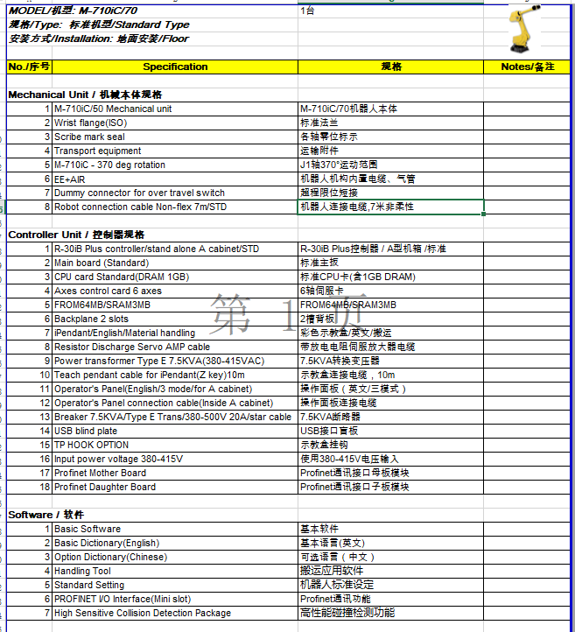
 |  |  |  |  |  |  |  |  |  |  |  | 1 | 1 | MPR | 装配，测试控制器及电源 | Assembly & test controller & powersuppli | 0608MPR000
 |  |  |  |  |  |  |  |  |  |  |  | 2 | 1 | SB356 | 6通道系统箱IP54 | 6-Channel system box 350 | 0608830251
 |  |  |  |  |  |  |  |  |  |  |  | 3 | 1 | VM350 | 350系统电源模块 | Power supply System 350 | 0608750110
 |  |  |  |  |  |  |  |  |  |  |  | 4 | 2 | SE352 | 控制模块 | Tightening controller (2 channel version) | 0608830262
 |  |  |  |  |  |  |  |  |  |  |  | 5 | 4 | LTS350D | 350系统拧紧轴伺服放大模块 | Servo amplifier Spindle for System 350 (Size 2-5) | 0608750125
 |  |  |  |  |  |  |  |  |  |  |  | 6 | 1 | BP352 | 遮板 | Cover for canal slot (LT+SE) Sys350 | 3608878060
 |  |  |  |  |  |  |  |  |  |  |  | 7 | 1 | KE350 | 通信模块 | Communication unit KE350 | 0608830264
 |  |  |  |  |  |  |  |  |  |  |  | 8 | 1 | Impnio2 | Profinet IO模块 | interface module Profinet IO 2-Port | 0608830312
 |  |  |  |  |  |  |  |  |  |  |  | 9 | 1 | CF350 1GB | 存储卡 1GB | Mass Storage card 1GB | 0608830318
 |  |  |  |  |  |  |  |  |  |  |  | 10 | 1 | NK350S | 卡架连接适配器 | network coupler NK350S | 3608877368
 |  |  |  |  |  |  |  |  |  |  |  | 11 | 1 | MPR | 装配，测试控制器及电源 | Assembly & test controller & powersuppli | 0608MPR000
 |  |  |  |  |  |  |  |  |  |  |  | 12 | 1 | BT356 | 6通道系统箱IP20 | Card rack 6 chann els Sys350 | 0608830253
 |  |  |  |  |  |  |  |  |  |  |  | 13 | 1 | VM350 | 350系统电源模块 | Power supply System 350 | 0608750110
南京泰普森自动化设备有限公司 7711126020伺服电缸明细表 |  |  |  |  |  |  |  |  |  |  |  | 14 | 2 | SE352 | 控制模块 | Tightening controller (2 channel version) | 0608830262
序号No. | 名称 Part Name | 数量 Qty. | 材料/规格 Material/type | 热处理/品牌 Heat-treat/Manu. | 标准号/型号 Spec. | 测试 TEST | 备件/易损件SPARE/WEAR PART | 图号 TOPS Code | 所属部件 ASM.No. | 单位 Unit | 备注1 Remark | 15 | 4 | LTS350D | 350系统拧紧轴伺服放大模块 | Servo amplifier Spindle for System 350 (Size 2-5) | 0608750125
一 | 伺服电缸 | 2 |  | KISTLER | 2153A |  | S | 7711126020 |  | 套 |  | 16 | 1 | BP351 | 遮板 | Cover for slot (LT/KE) Sys350 | 3608878058
 | 伺服电缸配置清单 | 序号 |  | 型号 |  |  |  | 货号 | 数量 | 单位 | 产品描述 | 17 | 1 | BP352 | 遮板 | Cover for canal slot (LT+SE) Sys350 | 3608878060
 |  | 1 |  | 2153A0304003HG |  |  |  |  | 1 | 件 | 30KN压机 | 18 | 1 | NK350 | 卡架连接适配器 | network coupler NK350 | 3608877367
 |  | 2 |  | 5847B0 |  |  |  |  | 1 | 件 | 监控仪 | 19 | 8 | MPS | 装配测试拧紧轴 | Assembly & test spindles size 2-5 | 0608MPS000
 |  | 3 |  | 5700A31 |  |  |  |  | 1 | 件 | 监控仪安装附件 | 20 | 8 | EC303 | 马达 | EC-Motor system 300 | 0608701017
 |  | 4 |  | 2180ANCFN0030SB |  |  |  |  | 1 | 件 | 伺服控制器 | 21 | 8 | 3GE67 | 变速箱 | PLANETARY GEAR TRAIN 3GE67 SZ3 | 0608720039
 |  | 5 |  | KSM303500-15 |  |  |  |  | 1 | 件 | 位移编码器信号电缆15米 | 22 | 8 | 3DMC060 | 传感器 3DMC060 SZ3 | Measuring transducer Size 3, Nominal Torque: 60 Nm | 0608820113
 |  | 6 |  | KS5M18028883-15 |  |  |  |  | 1 | 件 | 力信号电缆15米 | 23 | 8 | G2A152 | 直输出头 | STRAIGHT OUTPUT G2A152 SZ3 3/8"SQ | 0608800064
 |  | 7 |  | KSM18029160-15 |  |  |  |  | 1 | 件 | SERCOSIII总线电缆15米 | 24 | 8 | MC038 | 传感器电缆线 | Measuring transducer connecting line BG2/3 | 608730100
 |  | 8 |  | KSM18029161-1 |  |  |  |  | 2 | 件 | 安全盒电缆1米 | 25 | 1 | NKL0,5 | 卡架连接电缆 | network cable for NK350 - 0,5m | 3608877369
 |  | 9 |  | KSM341600-15 |  |  |  |  | 1 | 件 | 动力电缆15米 | 26 | 8 | S-010-S-A | 轴线缆10米 直-弯 | CABLE S-010-S-A | 0608740103
 | 伺服电缸配置清单 | 序号 |  | 型号 |  |  |  | 货号 | 数量 | 单位 | 产品描述
 |  | 1 |  | 2153A0304003HG |  |  |  |  | 1 | 件 | 30KN压机
 |  | 2 |  | 5847B0 |  |  |  |  | 1 | 件 | 监控仪
 |  | 3 |  | 5700A31 |  |  |  |  | 1 | 件 | 监控仪安装附件
 |  | 4 |  | 2180ANCFN0030SB |  |  |  |  | 1 | 件 | 伺服控制器
 |  | 5 |  | KSM303500-10 |  |  |  |  | 1 | 件 | 位移编码器信号电缆10米
 |  | 6 |  | KS5M18028883-10 |  |  |  |  | 1 | 件 | 力信号电缆10米
 |  | 7 |  | KSM18029160-10 |  |  |  |  | 1 | 件 | SERCOSIII总线电缆10米
 |  | 8 |  | KSM18029161-1 |  |  |  |  | 2 | 件 | 安全盒电缆1米
 |  | 9 |  | KSM341600-10 |  |  |  |  | 1 | 件 | 动力电缆10米

